Exemplos
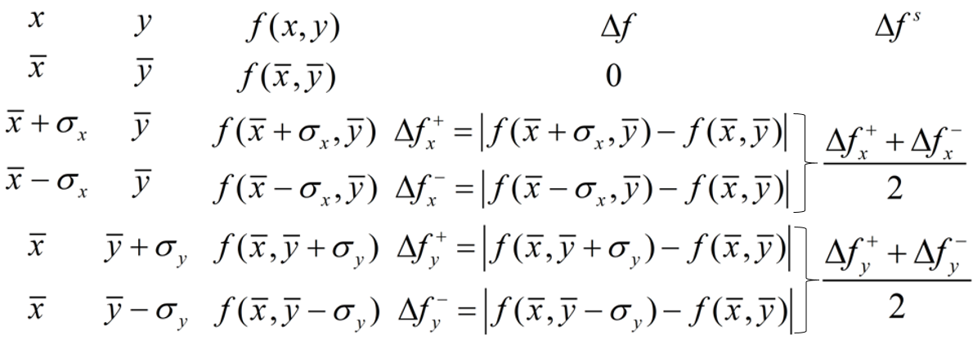
0
1 | EXEMPLOS
2 | Número de variáveis → |  |  | 1 | Área de um círculo
3 |  | Medida |  | Incerteza | A(r) = (M8^2)*PI()
 | r - raio (m) | 2 | ± | 0.2
 |  |  |  |  |  | r |  |  |  | A(r) | Δf | Δf s
Área de um círculo |  |  |  |  | → | 2 | - | - | → | 12.6 | 0.0 | -
Volume de um cone | Resultado para A(r) |  |  |  |  | 2.2 | - | - | → | 15.2 | 2.6 | 2.5
Número de Mols | 12.6 | ± | 2.5 |  |  | 1.8 | - | - | → | 10.2 | 2.4
 |  |  |  |  |  | - | - | -
 | Incerteza para diferenças |  |  |  |  | - | - | -
 | finitas (simetrizada) |  |  |  |  | - | - | -
 |  |  |  |  |  | - | - | -

Função Fórmula Algébrica Fórmula no Excel
Área de um círculo (N8^2)*PI()
Aceleração da gravidade (2*PI())^2 *N8/P8^2
Número de mols N8*P8/(R8*8,314 )
$$A=πr^{2}$$
$$g=4π^{2}\frac{L}{T^{2}}$$
$$n=\frac{PV}{RT}$$

Qualquer Função
1. Determine o número de variávies (célula 4H)
2. Anote os valores e incertezas
(células nas colunas F e H)
3. Escreva a função na célula 7Q (seta verde), selecionando as variáveis indicadas pelas setas azuis
4. arraste a fórmula para baixo (para células indicadas pelas setas vermelhas)
Propagação de incertezas em função qualquer de até 3 variáveis
INSTRUÇÕES: | Número de variáveis → |  |  | 2 | Variáveis |  |  |  |  | Função |  | Variações
 |  | Medida |  | Incerteza
 | x | 3 | ± | 0.1 |  | x |  | y | z |  | f(x,y) | Δf | Δf s
 | y | 4 | ± | 0.4 | → | 3.0 | → | 4.0 | - | → | 12.0 | 0.0 | -
 |  |  |  |  |  | 3.1 |  | 4.0 | - | → | 12.4 | 0.4 | 0.4
 | Resultado para f(x,y) |  |  |  |  | 2.9 |  | 4.0 | - | → | 11.6 | 0.4
 |  | 12.0 | ± | 1.3 |  | 3.0 |  | 4.4 | - | → | 13.2 | 1.2 | 1.2
 |  |  |  |  |  | 3.0 |  | 3.6 | - | → | 10.8 | 1.2
 | Incerteza para diferenças |  |  |  |  | - |  | - | - |  | #VALUE! | #VALUE! | #VALUE!
 | finitas (simetrizada) |  |  |  |  | - |  | - | - |  | #VALUE! | #VALUE!

